Sheet1
1-1 |  |  |  | 最大等待时间:0.1s
 | 丢包率:0% | 延时:0ms | 丢包率:2% | 延时:0ms | 丢包率:4% | 延时:0ms | 丢包率:6% | 延时:0ms
turn | 停等机制(s) | 滑动窗口(s) | 停等机制(s) | 滑动窗口(s) | 停等机制(s) | 滑动窗口(s) | 停等机制(s) | 滑动窗口(s)
1.000 |  | 5.349 |  | 13.604
2.000 |  | 5.082
3.000 |  | 5.372
average |  | 5.268

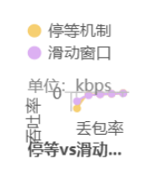
 | 单位：s | 延时:0ms
丢包率 | 停等机制 | 滑动窗口
0.0% | 3.212 | 5.614
2.0% | 16.904 | 14.886
4.0% | 20.471 | 19.626
6.0% | 25.696 | 25.796
8.0% | 39.136 | 32.741
 | 单位：kbps | 延时:0ms
丢包率 | 停等机制 | 滑动窗口
0.0% | 4689.250 | 2682.910
2.0% | 891.025 | 1011.820
4.0% | 735.767 | 767.445
6.0% | 586.157 | 583.884
8.0% | 384.860 | 460.031

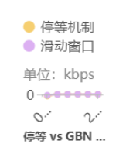
 | 单位：s | 丢包率:0%
延时 | 停等机制 | 滑动窗口
0ms | 3.297 | 5.262
3ms | 30.796 | 29.479
30ms | 85.641 | 84.676
60ms | 141.622 | 141.232
120ms | 254.465 | 253.857
240ms | 473.831 | 450.926
 | 单位：kbps | 丢包率:0%
延时 | 停等机制 | 滑动窗口
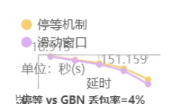
0ms | 4568.36 | 2862.39
3ms | 489.086 | 510.936
30ms | 175.872 | 177.877
60ms | 106.353 | 106.646
120ms | 59.1904 | 59.3321
240ms | 31.7875 | 33.4021

 | 单位：s | 丢包率:4%
延时 | 停等机制 | 滑动窗口
0ms | 18.915 | 22.385
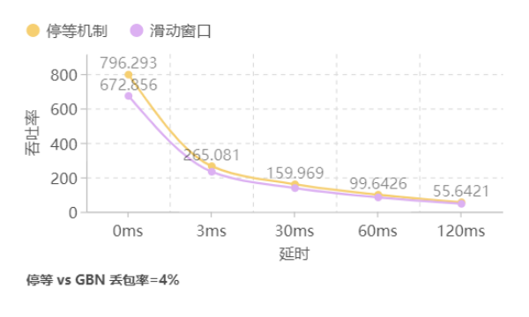
3ms | 56.82 | 64.681
30ms | 94.155 | 109.131
60ms | 151.159 | 179.313
120ms | 270.692 | 320.504
 | 单位：kbps | 丢包率:4%
延时 | 停等机制 | 滑动窗口
0ms | 796.293 | 672.856
3ms | 265.081 | 232.864
30ms | 159.969 | 138.017
60ms | 99.6426 | 83.9977
120ms | 55.6421 | 46.9944

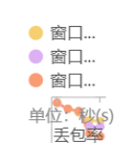

2022-02-01
 | 单位：s | 延时:0ms |  |  |  |  |  |  |  | 单位：s | 延时:0ms
丢包率 | 窗口=4 | 窗口=6 | 窗口=8 |  |  |  |  |  | 丢包率 | 窗口=4 | 窗口=6 | 窗口=8
0.0% | 20.408 | 19.798 | 18.121 |  |  |  |  |  | 0.0% | 20.408 | 19.798 | 18.121
2.0% | 37.655 | 38.338 | 37.587 |  |  |  |  |  | 1.0% | 34.392 | 33.026 | 32.335
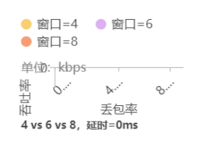
4.0% | 49.925 | 44.645 | 45.24 |  |  |  |  |  | 2.0% | 37.655 | 38.338 | 37.587
6.0% | 73.551 | 92.794 | 115.846 |  |  |  |  |  | 3.0% | 45.211 | 43.22 | 40.55
8.0% | 76.281 | 93.096 | 123.857 |  |  |  |  |  | 4.0% | 49.925 | 44.645 | 45.24
 | 单位：kbps | 延时:0ms |  |  |  |  |  |  |  | 单位：kbps | 延时:0ms
丢包率 | 窗口=4 | 窗口=6 | 窗口=8 |  |  |  |  |  | 丢包率 | 窗口=4 | 窗口=6 | 窗口=8
0.0% | 738.038 | 760.778 | 831.184 |  |  |  |  |  | 0.0% | 738.038 | 760.778 | 831.184
2.0% | 399.997 | 392.871 | 400.72 |  |  |  |  |  | 1.0% | 437.947 | 456.061 | 465.807
4.0% | 301.690 | 337.370 | 332.933 |  |  |  |  |  | 2.0% | 399.997 | 392.871 | 400.72
6.0% | 204.781 | 162.315 | 130.016 |  |  |  |  |  | 3.0% | 333.146 | 348.493 | 371.44
8.0% | 197.453 | 161.789 | 121.607 |  |  |  |  |  | 4.0% | 301.690 | 337.370 | 332.933

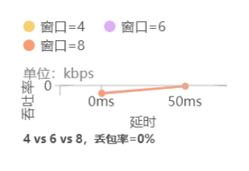
 | 单位：s | 丢包率:0%
延时 | 窗口=4 | 窗口=6 | 窗口=8
0ms | 20.408 | 19.798 | 18.121
50ms | 133.616 | 133.298 | 133.716
 | 单位：kbps | 丢包率:0%
延时 | 窗口=4 | 窗口=6 | 窗口=8
0ms | 738.038 | 760.778 | 831.184
50ms | 112.725 | 112.994 | 112.641

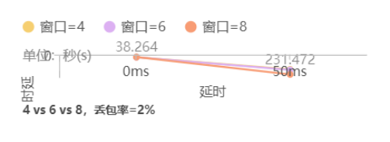
 | 单位：s | 丢包率:2%
延时 | 窗口=4 | 窗口=6 | 窗口=8
0ms | 38.264 | 39.023 | 37.313
50ms | 231.472 | 239.354 | 311.441
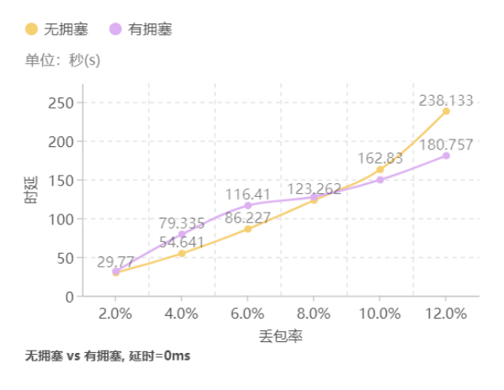
 | 单位：kbps | 丢包率:2%
延时 | 窗口=4 | 窗口=6 | 窗口=8
0ms | 393.631 | 385.974 | 403.663
50ms | 65.070 | 62.9272 | 48.3619

3-1

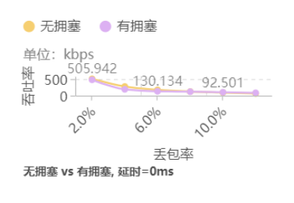
 | 单位：s | 延时:0ms
丢包率 | 无拥塞 | 有拥塞
2.0% | 29.77 | 31.649
4.0% | 54.641 | 79.335
6.0% | 86.227 | 116.41
8.0% | 123.262 | 127.706
10.0% | 162.83 | 149.573
12.0% | 238.133 | 180.757
 | 单位：kbps | 延时:0ms
丢包率 | 无拥塞 | 有拥塞
2.0% | 505.942 | 478.653
4.0% | 275.652 | 190.949
6.0% | 174.677 | 130.134
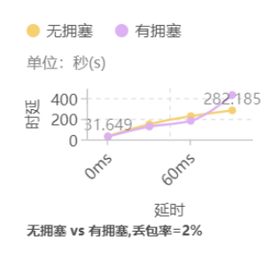
8.0% | 122.194 | 118.623
10.0% | 92.501 | 101.281
12.0% | 63.250 | 83.808

 | 单位：s | 丢包率:2%
延时 | 无拥塞 | 有拥塞
0ms | 31.649 | 29.77
30ms | 149.012 | 125.543
60ms | 226.764 | 180.873
120ms | 282.185 | 431.316
 | 单位：kbps | 丢包率:2%
延时 | 无拥塞 | 有拥塞
0ms | 478.653 | 505.942
30ms | 101.662 | 119.974
60ms | 66.8047 | 83.2732
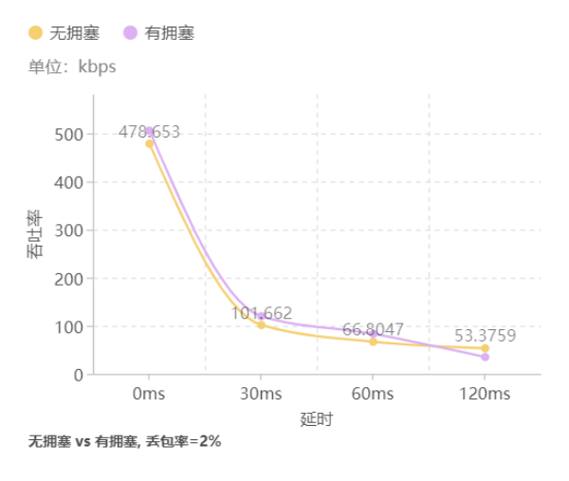
120ms | 53.3759 | 35.1225

